Лист1

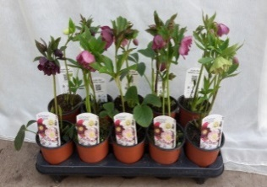
 | Компания "ПОЛИЦВЕТ"
 | Менеджер | Логвинова Анастасия Владимировна
 | телефон | 8-916-061-20-12
 | сайт | POLICVET.RU
 | e-mail | avl@policvet.ru |  | poli-plant@mail.ru
Прайс на Морозники в горшках (P12) март 2024.
Фото | Сорт | Минимальное кол-во | Цена в евро за штуку | Цена за кассету (10 шт) в евро | Заказ
 | Helleborus orientalis Double Ellen Picotee | 10 | 8.67 | 86.70
 | Helleborus orientalis Double Ellen Pink Spotted | 10 | 8.67 | 86.70
 | Helleborus orientalis Double Ellen Purple | 10 | 8.67 | 86.70
 | Helleborus orientalis Double Ellen Red | 10 | 8.67 | 86.70
 | Helleborus orientalis Double Ellen White | 10 | 8.67 | 86.70
 | Helleborus orientalis Double Ellen White Spotted | 10 | 8.67 | 86.70
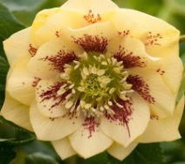 | Helleborus orientalis Double Ellen Yellow shades | 10 | 8.67 | 86.70
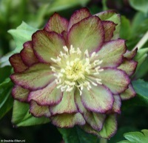 | Helleborus orientalis Double Ellen Green/picotee | 10 | 8.67 | 86.70
 | Helleborus orientalis Double Ellen Flash | 10 | 8.67 | 86.70

